Karte
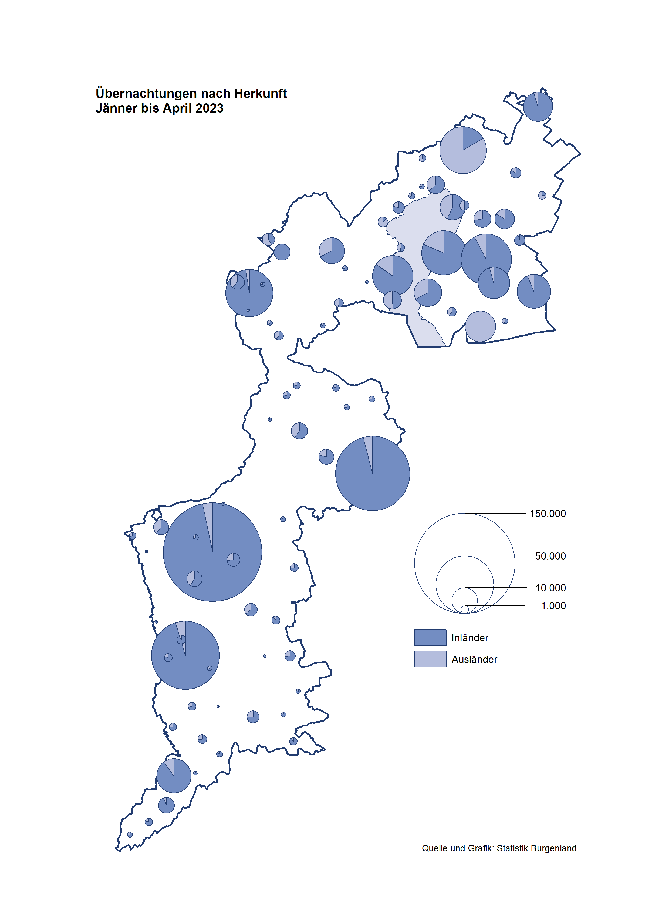

Bgld
Ankünfte nach Unterkunftsart |  |  |  |  |  |  |  | Übernachtungen nach Unterkunftsart |  |  |  |  |  |  |  | Daten für Grafik 2:
April 2023 |  |  |  |  |  |  |  | April 2023 |  |  |  |  |  |  |  |  | Monat | 2023 | 2022 | Ø 2012-2022 | 2022 | 2021 | 2020 | 2019 | 2018 | 2017 | 2016 | 2015 | 2014 | 2013 | 2012

Unterkunftsart | Ankünfte |  |  |  |  |  |  | Unterkunftsart | Übernachtungen |  |  |  |  |  |  |  |  | 650,645 | 2,935,453 | 2,884,016 | 2,935,453 | 2,510,061 | 2,287,961 | 3,144,232 | 3,050,564 | 3,092,657 | 3,084,025 | 2,914,691 | 2,912,637 | 2,853,243 | 2,938,655
 | Inländer |  | Ausländer |  | insgesamt |  |  |  | Inländer |  | Ausländer |  | insgesamt
 | 2022 | 2023 | 2022 | 2023 | 2022 | 2023 | % |  | 2022 | 2023 | 2022 | 2023 | 2022 | 2023 | % | Jänner | 1 | 138,816 | 115,620 | 127,704 | 115,620 | 29,476 | 145,353 | 142,561 | 145,246 | 145,386 | 144,674 | 134,038 | 133,981 | 132,179 | 136,230
 |  |  |  |  |  |  |  |  |  |  |  |  |  |  |  | Feber | 2 | 140,234 | 121,086 | 129,390 | 121,086 | 34,472 | 151,431 | 140,588 | 142,295 | 142,728 | 145,581 | 135,782 | 142,631 | 131,305 | 135,387
Burgenland | 66,645 | 67,673 | 14,342 | 17,672 | 80,987 | 85,345 | 5.4% | Burgenland | 183,117 | 179,621 | 44,123 | 42,229 | 227,240 | 221,850 | -2.4% | März | 3 | 149,745 | 138,364 | 138,018 | 138,364 | 45,792 | 64,358 | 163,253 | 168,732 | 155,317 | 173,021 | 148,988 | 147,200 | 164,265 | 148,907
Gewerbl. Beherbergungsbetrieb | 50,719 | 50,578 | 10,343 | 13,253 | 61,062 | 63,831 | 4.5% | Gewerbl. Beherbergungsbetrieb | 115,443 | 108,515 | 29,369 | 28,564 | 144,812 | 137,079 | -5.3% | April | 4 | 221,850 | 227,240 | 181,872 | 227,240 | 50,285 | 5,072 | 244,826 | 224,025 | 232,034 | 202,440 | 201,029 | 212,756 | 185,187 | 215,698
5/4-Stern | 35,475 | 35,542 | 5,070 | 7,244 | 40,545 | 42,786 | 5.5% | 5/4-Stern | 83,905 | 79,827 | 17,001 | 16,191 | 100,906 | 96,018 | -4.8% | Mai | 5 |  | 290,079 | 258,657 | 290,079 | 158,476 | 46,179 | 283,418 | 306,488 | 278,950 | 328,809 | 292,559 | 285,056 | 297,188 | 278,023
3-Stern | 12,698 | 12,734 | 3,232 | 3,477 | 15,930 | 16,211 | 1.8% | 3-Stern | 26,809 | 24,259 | 8,619 | 8,372 | 35,428 | 32,631 | -7.9% | Juni | 6 |  | 341,645 | 310,409 | 341,645 | 333,648 | 233,437 | 353,757 | 312,160 | 347,452 | 298,750 | 304,686 | 319,646 | 276,693 | 292,628
2/1-Stern | 2,546 | 2,302 | 2,041 | 2,532 | 4,587 | 4,834 | 5.4% | 2/1-Stern | 4,729 | 4,429 | 3,749 | 4,001 | 8,478 | 8,430 | -0.6% | Juli | 7 |  | 407,558 | 427,499 | 407,558 | 472,159 | 447,640 | 430,134 | 431,967 | 436,808 | 437,717 | 417,086 | 403,168 | 408,674 | 409,575
Privatquartier nicht auf Bauernhof | 2,321 | 1,846 | 726 | 665 | 3,047 | 2,511 | -17.6% | Privatquartier nicht auf Bauernhof | 5,144 | 3,756 | 2,308 | 2,040 | 7,452 | 5,796 | -22.2% | Aug | 8 |  | 470,298 | 506,682 | 470,298 | 557,336 | 546,671 | 513,292 | 486,508 | 503,565 | 510,434 | 483,048 | 494,104 | 488,499 | 519,743
Privatquartier auf Bauernhof | 1,128 | 875 | 314 | 287 | 1,442 | 1,162 | -19.4% | Privatquartier auf Bauernhof | 2,552 | 1,806 | 1,114 | 1,036 | 3,666 | 2,842 | -22.5% | Sept | 9 |  | 294,755 | 302,431 | 294,755 | 360,851 | 369,853 | 301,838 | 294,404 | 306,558 | 299,008 | 282,739 | 260,716 | 264,879 | 291,135
Campingplatz | 6,531 | 8,042 | 1,304 | 1,351 | 7,835 | 9,393 | 19.9% | Campingplatz | 20,306 | 19,806 | 4,059 | 3,287 | 24,365 | 23,093 | -5.2% | Okt | 10 |  | 230,442 | 217,801 | 230,442 | 257,755 | 203,553 | 225,667 | 217,367 | 218,450 | 217,470 | 203,272 | 206,019 | 203,858 | 211,959
Kurheim der Sozialvers.träger | 403 | 517 | 1 | 1 | 404 | 518 | 28.2% | Kurheim der Sozialvers.träger | 9,649 | 11,295 | 17 | 26 | 9,666 | 11,321 | 17.1% | Nov | 11 |  | 164,130 | 161,467 | 164,130 | 126,150 | 46,036 | 193,867 | 183,958 | 181,241 | 179,370 | 171,475 | 171,477 | 179,421 | 179,009
Private und öffentliche Kurheime | 1,027 | 1,358 | 20 | 21 | 1,047 | 1,379 | 31.7% | Private und öffentliche Kurheime | 18,959 | 24,731 | 226 | 155 | 19,185 | 24,886 | 29.7% | Dez | 12 |  | 134,236 | 122,088 | 134,236 | 83,661 | 28,378 | 151,031 | 137,414 | 144,168 | 146,751 | 139,989 | 135,883 | 121,095 | 120,361
Jugendherberge | 210 | 299 | 3 | 5 | 213 | 304 | 42.7% | Jugendherberge | 228 | 580 | 6 | 10 | 234 | 590 | 152.1%
Ferienwohnung, Ferienhaus | 3,893 | 3,721 | 1,556 | 1,908 | 5,449 | 5,629 | 3.3% | Ferienwohnung, Ferienhaus | 9,752 | 8,174 | 6,764 | 6,593 | 16,516 | 14,767 | -10.6% | Überschrift1: | Übernachtungen im Burgenland 2015
Sonstige Unterkunft | 413 | 437 | 75 | 181 | 488 | 618 | 26.6% | Sonstige Unterkunft | 1,084 | 958 | 260 | 518 | 1,344 | 1,476 | 9.8% | Überschrift2: | im Vergleich zu 2015 und Ø 2005-2015

Übernachtungen im März nach Unterkunftsarten
Übernachtungen nach Monaten
 | Ø 2012-2022 | 2022 | 2023
Jänner | 127,704 | 115,620 | 138,816
Feber | 129,390 | 121,086 | 140,234
März | 138,018 | 138,364 | 149,745
April | 181,872 | 227,240 | 221,850
Mai | 258,657 | 290,079
Juni | 310,409 | 341,645
Juli | 427,499 | 407,558
Aug | 506,682 | 470,298
Sept | 302,431 | 294,755
Okt | 217,801 | 230,442
Nov | 161,467 | 164,130
Dez | 122,088 | 134,236
 |  |  |  |  |  |  |  |  |  |  |  |  |  |  |  | Daten für Grafik 1:
 |  |  |  |  |  |  |  |  |  |  |  |  |  |  |  |  | 2023 | 2022
 |  |  |  |  |  |  |  |  |  |  |  |  |  |  |  | 5/4-Stern | 96,018 | 100,906
 |  |  |  |  |  |  |  |  |  |  |  |  |  |  |  | 3-Stern | 32,631 | 35,428
 |  |  |  |  |  |  |  |  |  |  |  |  |  |  |  | 2/1-Stern | 8,430 | 8,478
 |  |  |  |  |  |  |  |  |  |  |  |  |  |  |  | Privatquartier | 8,638 | 11,118
 |  |  |  |  |  |  |  |  |  |  |  |  |  |  |  | Campingplatz | 23,093 | 24,365
 |  |  |  |  |  |  |  |  |  |  |  |  |  |  |  | Kurheim, Erhol. | 36,207 | 28,851
 |  |  |  |  |  |  |  |  |  |  |  |  |  |  |  | Sonst. Unterk. | 16,833 | 18,094

 |  |  |  |  |  |  |  |  |  |  |  |  |  |  |  | Kontrolle | 221,850 | 227,240

Gemeinde20
Die 20 Gemeinden mit den meisten Übernachtungen
April 2023

Gemeinde | Ankünfte |  |  | Übernachtungen
 | 2022 | 2023 | % | 2022 | 2023 | %

Bad Tatzmannsdorf | 8,775 | 9,051 | 3.1% | 34,692 | 40,283 | 16.1%
Podersdorf a. See | 9,233 | 10,684 | 15.7% | 26,613 | 25,061 | -5.8%
Lutzmannsburg | 11,706 | 10,103 | -13.7% | 27,650 | 22,770 | -17.6%
Stegersbach | 7,082 | 6,304 | -11.0% | 18,454 | 16,403 | -11.1%
Frauenkirchen | 5,510 | 5,263 | -4.5% | 10,950 | 10,654 | -2.7%
Rust | 4,013 | 3,882 | -3.3% | 11,099 | 10,181 | -8.3%
Parndorf | 4,368 | 6,861 | 57.1% | 6,527 | 10,112 | 54.9%
Bad Sauerbrunn | 609 | 686 | 12.6% | 8,658 | 9,105 | 5.2%
Illmitz | 3,182 | 3,220 | 1.2% | 9,615 | 8,486 | -11.7%
Jennersdorf | 3,318 | 2,856 | -13.9% | 7,188 | 6,007 | -16.4%
Andau | 437 | 3,632 |  | 682 | 5,609
Sankt Andrä a. Zicksee | 531 | 488 | -8.1% | 4,773 | 4,496 | -5.8%
Mörbisch a. See | 1,809 | 1,753 | -3.1% | 5,280 | 4,140 | -21.6%
Neusiedl a. See | 1,829 | 2,137 | 16.8% | 4,222 | 4,130 | -2.2%
Kittsee | 145 | 222 | 53.1% | 2,946 | 3,914 | 32.9%
Eisenstadt | 1,071 | 1,942 | 81.3% | 2,080 | 3,345 | 60.8%
Jois | 1,237 | 1,402 | 13.3% | 3,024 | 3,095 | 2.3%
Pamhagen | 1,613 | 522 | -67.6% | 8,062 | 2,238 | -72.2%
Mönchhof | 274 | 304 | 10.9% | 1,898 | 1,671 | -12.0%
Purbach a. Neusiedler See | 712 | 752 | 5.6% | 1,924 | 1,620 | -15.8%

Die 10 Gemeinden mit den meisten Übernachtungen im April
 |  |  |  |  |  |  |  | Daten für Grafik: | 2022 | 2023 | 2022 | 2023
 |  |  |  |  |  |  | 1 | Bad Tatzmannsdorf | 34,692 | 40,283 | 52.7 | 64.2
 |  |  |  |  |  |  | 2 | Podersdorf a. See | 26,613 | 25,061 | 40.4 | 39.9
 |  |  |  |  |  |  | 3 | Lutzmannsburg | 27,650 | 22,770 | 42.0 | 36.3
 |  |  |  |  |  |  | 4 | Stegersbach | 18,454 | 16,403 | 28.0 | 26.1
 |  |  |  |  |  |  | 5 | Frauenkirchen | 10,950 | 10,654 | 16.6 | 17.0
 |  |  |  |  |  |  | 6 | Rust | 11,099 | 10,181 | 16.9 | 16.2
 |  |  |  |  |  |  | 7 | Parndorf | 6,527 | 10,112 | 9.9 | 16.1
 |  |  |  |  |  |  | 8 | Bad Sauerbrunn | 8,658 | 9,105 | 13.2 | 14.5
 |  |  |  |  |  |  | 9 | Illmitz | 9,615 | 8,486 | 14.6 | 13.5
 |  |  |  |  |  |  | 10 | Jennersdorf | 7,188 | 6,007 | 10.9 | 9.6
 |  |  |  |  |  |  |  | restliche Gemeinden | 65,794 | 62,788 | 100.0 | 100.0

 |  |  |  |  |  |  |  | Insgesamt | 227,240 | 221,850

